Рус
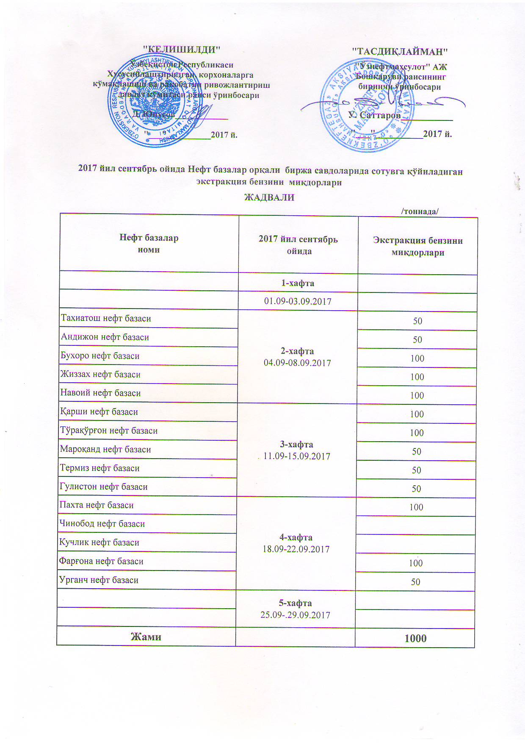
График объемов выставления экстракционного бензина нефтебазами АК "Узнефтепродукт" в сентябре 2017 года
 |  | /тонна/
Наименование нефтебазы | за сентябрь 2017 года | Объем
 | 1-неделя 01.09-03.09.2017

Тахиатош нефт базаси | 2-неделя 04.09-08.09.2017 | 50
Андижон нефт базаси |  | 50
Бухоро нефт базаси |  | 100
Жиззах нефт базаси |  | 100
Навоий нефт базаси |  | 100
Қарши нефт базаси | 3-неделя 11.09-15.09.2017 | 100
Тўрақўрғон нефт базаси |  | 100
Мароқанд нефт базаси |  | 50
Термиз нефт базаси |  | 50
Гулистон нефт базаси |  | 50
Пахта нефт базаси | 4-неделя 18.09-22.09.2017 | 100
Чинобод нефт базаси
Кучлик нефт базаси
Фарғона нефт базаси |  | 100
Урганч нефт базаси |  | 50
 | 5-неделя 25.09-29.09.2017

ВСЕГО |  | 1,000

